INVENTARIO MAYO 2021
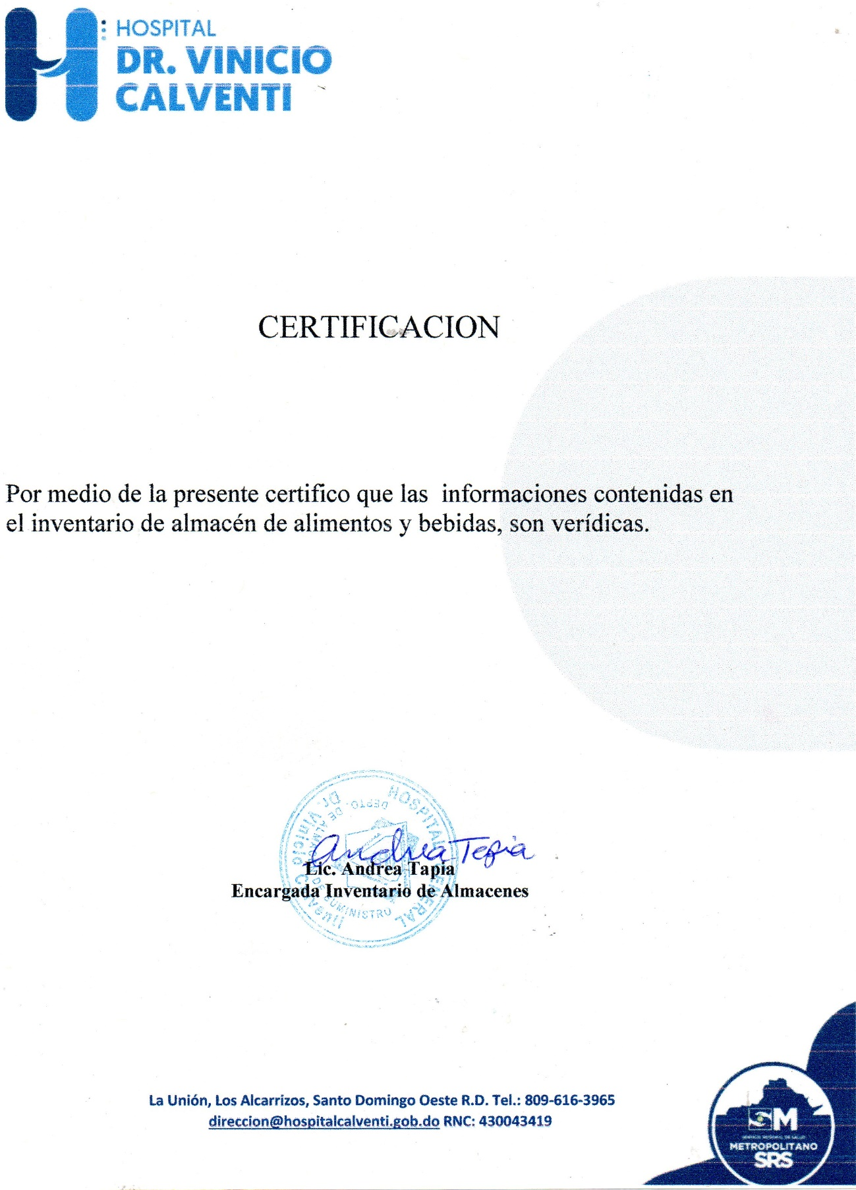

MINISTERIO DE SALUD PÚBLICA Y ASISTENCIA SOCIAL
HOSPITAL GENERAL VINICIO CALVENTI
SANTO DOMINGO OESTE, RD.
CONTROL DE INVENTARIO
DESCRIPCION DE PRODUCTO | UNIDAD | PRECIOS | STOCK | ENTRADA | FECHA | SALIDA | EXISTENCIA | TOTAL
VEGETALES Y FRUTAS
Aceite de maíz | LATA | $3,875.00 | 1 | 12 | septiembre 28,2021 | 12 | 1 | $3,875.00
ACEITE DE OLIVA | FRASCO | $1,150.00 |  | 10 | 2021-04-30 | 3 | 7 | $8,050.00
Ají cubanela | LIBRA | $40.00 | 23 | 75 | 2021-05-25 | 45 | 53 | $2,120.00
Ají morrón | LIBRA | $42.00 | 29 | 50 | 2021-05-25 | 40 | 20 | $840.00
Ají gustoso | LIBRA | $115.70 | 5 | 6 | 2021-03-11 | 11 | - | $0.00
Ajo | LIBRA | $90.00 | 33 | 80 | 2021-05-25 | 13 | 75 | $6,750.00
Apio | LIBRA | $30.00 | 1 | 5 | 2021-05-25 | 3 | 3 | $90.00
Brocoli | LIBRA | $50.00 | - | 40 | 2021-05-27 | 23 | 17 | $850.00
Auyama | LIBRA | $30.00 | 14 | 100 | 2021-05-25 | 52 | 42 | $1,260.00
Cebolla | LIBRA | $45.00 | 15 | 75 | 2021-05-27 | 38 | 26 | $1,170.00
Cilantro ancho | PAQUETE | $80.00 | 3 | 50 | 2021-05-14 | 24 | 18 | $1,440.00
Coliflor | LIBRA | $50.00 | 12 | 40 | 2021-05-27 | 18 | 10 | $500.00
chinola | UNIDAD | $15.00 |  | 50 | 2021-05-17 | 16 | 5 | $75.00
Guineo verde | unidad | $9.00 | 245 | 400 | 2021-05-27 | 500 | 100 | $900.00
Lechosa | UNIDAD | $80.00 | - | 15 | 2021-05-14 | 8 | 6 | $480.00
yuca | LIBRA | $45.00 | - | 100 | 2021-05-27 | 85 | 15 | $675.00
Lechuga | LIBRA | $80.00 | 14 | 50 | 2021-05-27 | 42 | 18 | $1,440.00
Limón | LIBRA | $61.00 | 8 | 25 | 2021-05-14 | 22 | 21 | $1,281.00
Melón | UNIDAD | $60.00 | 1 | 15 | 2021-05-14 | 12 | 4 | $240.00
Ñame | LIBRA | $40.00 | 128 | 300 | 2021-05-27 | 210 | 102 | $4,080.00
Orégano | LIBRA | $125.00 | 34 |  | 2020-10-12 | 12 | 22 | $2,750.00
Papa | LIBRA | $49.00 | 41 | 200 | 2021-05-27 | 120 | 56 | $2,744.00
Pepino | UNIDAD | $25.00 | - | 30 | 2021-05-27 | 16 | 8 | $200.00
Perejil | FRASCO | $100.00 |  | - | 2020-11-16 |  | - | $0.00
Piña | UNIDAD | $50.00 |  | - | 2020-12-11 |  | - | $0.00
puerro | paquete | $90.00 |  | - | 2021-01-15 |  | - | $0.00
Repollo | LIBRA | $7.00 | 6 | 15 | 2021-05-27 | 10 | 12 | $84.00
Tayota | UNIDAD | $30.00 | - | 40 | 2021-05-27 | 30 | 5 | $150.00
Plátano verde | UNIDAD | $22.00 | 43 | 250 | 2021-05-27 | 223 | 65 | $1,430.00
batata | LIBRA | $25.00 |  | - |  |  | - | $0.00
Tomate de ensalada | LIBRA | $45.00 | 9 | 40 | 2021-05-27 | 20 | 25 | $1,125.00
Tomate bugalu | LIBRA | $25.00 | 5 | 25 | 2021-05-14 | 12 | 18 | $450.00
tomillo | paquete |  |  | - | 2020-11-16 |  | - | $0.00
verduras | PAQUETES | $80.00 | 2 | 10 | 2021-05-14 | 10 | 2 | $160.00
Yautía | LIBRA | $60.00 | 55 | 400 | 2021-05-27 | 275 | 150 | $9,000.00
Zanahoria | LIBRA | $35.00 | 11 | 35 | 2021-05-14 | 25 | 21 | $735.00
CARNES
Alas de pollo | LIBRA | $84.00 |  | - | 2021-01-27 |  | - | $0.00
bacalao | LIBRA | $129.00 | 5 | 165 | 2021-04-30 | 170 | - | $0.00
Tuna enlatado | LATA | $106.40 |  | 240 | 2021-04-30 | 237 | 3 | $319.20
Carne de Res fresca | LIBRA | $119.00 | - | 600 | 2021-05-13 | 389 | 100 | $11,900.00
Carne molida de primera | LIBRA | $119.00 | 22 | 300 | 2021-05-13 | 235 | 65 | $7,735.00
Muslo ancho de pollo | LIBRA | $55.00 | 20 | 600 | 2021-05-18 | 420 | 120 | $6,600.00
Pechuga de pollo | LIBRA | $85.00 | - | 271 | 2021-05-18 | 235 | 36 | $3,060.00
Pescado | CAJA | $1,584.00 |  | - | AGOSTO11,2020 |  | - | $0.00
Pierna de cerdo | LIBRA | $188.00 | - | 250 | 2021-03-16 | 216 | 34 | $6,392.00
LEGUMBRES
Habichuelas blancas | LIBRA | $45.92 | 29 | 100 | 2021-04-22 | 86 | 43 | $1,974.56
Arroz | LIBRA | $26.00 | 597 | 1,875 | 2021-08-01 | 2,300 | 172 | $4,472.00
Lentejas | LIBRA | $37.00 | - | 350 | agosto 18,2020 | 239 | 90 | $3,330.00
Habichuelas giras | LIBRA | $56.00 | 38 | 200 | 2021-04-22 | 151 | 55 | $3,080.00
Habichuelas negras | LIBRA | $50.40 | 115 | 100 | 2021-04-22 | 145 | 60 | $3,024.00
Habichuelas rojas | LIBRA | $70.00 | 14 | 200 | 2021-03-22 | 214 | - | $0.00
EMBUTIDOS
Jamón de pavo | LIBRA | $250.00 | 35 | 50 | 2021-05-24 | 30 | 55 | $13,750.00
Jamón York | LIBRA | $169.00 | - | 60 | 2021-05-20 | 24 | 36 | $6,084.00
chuleta fresca | libra | $120.00 | - | 100 | 2021-05-20 | 45 | 55 | $6,600.00
Salami especial | Libra | $90.00 | - | - | 2021-04-23 | - | - | $0.00
LACTEOS
Leche entera | UNIDAD | $75.00 | 4 | 480 | 2021-04-08 | 484 | - | $0.00
Leche evaporada | UNIDAD | $63.00 | 3 | 240 | 2021-04-08 | 243 | - | $0.00
Leche semidescremada | UNIDAD | $85.00 | - | 480 | 2021-07-01 | 262 | 218 | $18,530.00
Mantequilla | UNIDAD | $450.00 | 2 | 100 | 2021-04-23 | 52 | 35 | $15,750.00
Queso danes | LIBRA | $205.00 | - | - | 2021-04-23 |  | - | $0.00
Queso cheddar | LIBRA | $199.00 | 40 | 10 | 2021-05-24 | 25 | 25 | $4,895.40
Queso mozzarella | LIBRA | $200.00 | 15 | 50 | 2021-05-20 | 25 | 40 | $8,000.00
Queso blanco de freir | LIBRA | $160.00 | - | 50 | 2021-05-20 | 35 | 15 | $2,400.00
Queso crema | LIBRA | $205.00 | 35 | 7 | 2021-05-24 | 22 | 20 | $3,997.50
Yogurt | UNIDAD | $44.00 |  | - | 2020-08-05 |  | - | $0.00
MISCELANEOS
Anís estrellado | LIBRA | $78.00 | 9 | 25 | 2021-04-30 | 11 | 23 | $1,794.00
Avena | Sobre | $105.00 | 15 | 60 | 2021-04-30 | 52 | 23 | $2,415.00
AGUA | PFALDO | $145.00 | 37 | 50 | 2021-04-30 | 82 | 5 | $725.00
Harina de trigo | LIBRA | $18.20 | 22 | 100 | 2021-02-26 | 48 | 74 | $1,346.80
Harina el negrito | UNIDAD | $110.00 | 2 | 48 | 2021-04-30 | 21 | 29 | $3,190.00
Azúcar Crema | LIBRA | $29.12 | 46 | 250 | 2021-04-22 | 274 | 22 | $640.64
Azúcar blanca | LIBRA | $33.00 | 62 | 125 | 2021-04-22 | 148 | 39 | $1,287.00
Café | FARDO | $3,920.00 | 8 | 10 | septiembre26,2020 | 14 | 4 | $15,680.00
Canela | LIBRA | $450.00 | 23 | 20 | 2021-04-30 | 16 | 27 | $12,150.00
Chocolate | UNIDAD | $12.61 | 442 | 600 | 2020-12-02 | 389 | 653 | $8,234.33
Cocoa | Frasco | $362.54 | - | 36 | 2021-04-30 | 10 | 26 | $9,426.04
Compotas | UNIDAD | $37.00 | 86 | 480 | 2021-02-26 | 338 | 228 | $8,436.00
coditos | LIBRA | $33.10 | 121 | 100 | 2021-01-08 | 148 | 73 | $2,416.30
espaguetis | LIBRA | $255.00 | 100 | 100 | septiembre28,2020 | 175 | 25 | $6,375.00
espirales | FARDO | $465.00 | 10 | 10 | 2020-12-02 | 9 | 11 | $5,115.00
fideos | LIBRA | $33.10 | 162 | 100 | 2021-01-08 | 249 | 13 | $430.30
Fósforo | FARDO | $29.00 | 9 | - | 2020-08-11 | 4 | 5 | $145.00
Galleta de soda | FARDO | $1,016.95 | 1 | 30 | 2021-04-27 | 31 | - | $0.00
Gandules | LATA | $80.00 | 10 | 120 | 2021-04-30 | 109 | 21 | $1,680.00
Gelatina | PAQUETE | $308.88 | 79 | 30 | 2020-12-02 | 40 | 69 | $21,312.72
Harina de maíz | SOBRE | $19.70 | 140 | 400 | 2021-01-08 | 188 | 352 | $6,934.40
Huevos | CARTON | $165.00 | 4 | 60 | 2021-05-20 | 36 | 28 | $4,620.00
Jugos 200 ml | UNIDAD | $19.53 |  | - | 2020-08-10 |  | - | $0.00
Jugo Motts 10 Onz | UNIDAD | $45.00 | 22 | 48 | 2021-04-30 | 51 | 19 | $855.00
Maíz dulce | LATA | $63.00 | 8 | 48 | 2021-04-30 | 52 | 4 | $252.00
Maizena 425 GRS | UNIDAD | $72.00 | 105 | 40 | 2020-12-02 | 112 | 33 | $2,376.00
Mayonesa | GALON | $650.00 | 2 | 11 | 2021-04-30 | 4 | 9 | $5,850.00
Pan blanco | VIGA | $312.00 | 4 | 25 | 2021-04-27 | 29 | - | $0.00
Pan integral | VIGA | $384.00 | 5 | 25 | 2021-08-01 | 30 | - | $0.00
Pimienta 16 Onz | FRASCO | $510.00 | 1 | 2 | 2021-03-11 | 1 | 2 | $1,020.00
Pimienta 2 onz | FRASCO | $630.00 |  | 1 | 2020-12-02 |  | 1 | $630.00
Sal | GALON | $257.40 | 75 | 60 | septiembre28,2021 | 125 | 10 | $2,574.00
salsa bbq | unidad | $530.00 | 10 | 10 | septiembre28,2020 | 16 | 4 | $2,120.00
Salsa de tomate | LATA | $120.00 | 4 | 48 | 2021-02-26 | 52 | - | $0.00
Té frío | PAQUETE | $459.00 |  | 12 | 2021-02-26 | 12 | - | $0.00
Tomillo | LIBRA | $100.00 |  | - | 2020-10-26 |  | - | $0.00
manzanilla | LIBRA | $275.85 |  | - | 2021-01-14 |  | - | $0.00
vainilla negra | GALON | $193.90 |  | - | 2020-08-11 |  | - | 1,163.40
vainilla blanca | GALON | $193.90 |  | - | septiembre 28,2021 |  | - | $0.00
Vinagre | GALON | $165.00 | 20 | 36 | 2021-04-30 | 30 | 26 | $4,290.00
Vino para cocinar | UNIDAD | $236.44 | 33 | 24 | 2021-01-14 | 21 | 36 | $8,511.84
DESECHABLES
Brillo grueso | UNIDAD | $70.00 | 644 |  | 2020-05-14 | 351 | 256 | $17,920.00
Cuchara desechable | CAJA | $890.00 | 56 | 8 | 2021-04-27 | 21 | 43 | $38,270.00
Cuchillo desechable | PAQUETE | $29.00 | 16 | 5 | septiembre4,2020 | 5 | 16 | $464.00
Papel film | UNIDAD | $1,330.00 | 8 | 8 | 2021-04-27 | 15 | 1 | $1,330.00
Plato desechable #9 | FARDO | $1,040.00 | 7 | 20 | 2021-08-01 | 19 | 8 | $8,320.00
Servilletas | FARDO | $1,010.00 | 6 | 12 | 2021-04-27 | 9 | 9 | $9,090.00
Tapas desechables #4 | FARDO | $2,280.00 | 8 | 4 | 2021-08-01 | 7 | 5 | $11,400.00
Tenedor desechable | CAJA | $890.00 | 9 | 4 | 2021-04-27 | 6 | 7 | $6,230.00
Tapa de vaso 12 | CAJA | $1,690.00 | 14 | 10 | 2021-04-27 | 8 | 14 | $23,660.00
Vaso desechable #12 | CAJA | $2,220.00 | 16 | 4 | 2021-08-01 | 5 | 14 | $31,080.00
vaso #2 | CAJA | $2,530.00 | 3 | 2 | 2021-04-27 | 1 | 4 | $10,120.00
Vaso desechable #4 | FARDO | $1,795.00 | 15 | 4 | 2021-04-27 | 8 | 11 | $19,745.00
platos dobles | FARDO | $1,090.00 | 22 | 30 | 2021-09-01 | 20 | 32 | $34,880.00
Vaso desechable #7 | CAJA | $1,827.00 | 19 | 25 | septiembre4,2020 | 37 | 7 | $12,789.00
TOTAL |  |  |  |  |  |  |  | 554,968.03

